Solicitud gráfica
 | Área: | Ciencias Naturales |  |  | Fecha:
 | Grado: | 10
 | Título del tema: | El enlace químico y la nomenclatura de compuestos inorgánicos |  |  | ¿Cuaderno de estudio o recurso? | Recurso
 | Editor: | Lyz Marcela Bernal |  |  | Motor del recurso | F6

 | Código guión o recurso: | CN_10_11_REC180 | ← Para determinar este código, visite la hoja de Ayuda
 |  |  |  |  | ESPECIFICACIÓN DE ARCHIVOS A ENTREGAR
Núm. | Archivo Shutterstock o ruta en web | Imagen para: | Tipo | Ubicación de la imagen en el recurso F6 | Nombre imagen SMALL | Tamaño imagen SMALL | Nombre imagen ZOOM | Tamaño imagen ZOOM | Descripción | Observaciones
IMG01 | 250386376 | Recurso F6 | Fotografía | Inicio | CN_10_11_REC180_IMG01.jpg | 350 x 230 px |  |  | 
IMG02 | ver descripción y observaciones | Recurso F6 | Ilustración | Inicio | CN_10_11_REC180_IMG02.jpg | 350 x 230 px |  |  |  | Realizar ilustracíon igual a la imagen guía. Modificar imagen en shutherstock 202998862 .
IMG03 | 101505673 | Recurso F6 | Fotografía | Contenido | CN_10_11_REC180_IMG03n.jpg | 320 x 480 px | CN_10_11_REC180_IMG03a.jpg | 800 x 458 px
IMG04 | ver descripción y observaciones | Recurso F6 | Ilustración | Contenido | CN_10_11_REC180_IMG04n.jpg | 320 x 480 px | CN_10_11_REC180_IMG04a.jpg | 800 x 458 px |  | Realizar ilustracíon igual a la imagen guía.
IMG05 | ver descripción y observaciones | Recurso F6 | Ilustración | Contenido | CN_10_11_REC180_IMG05n.jpg | 320 x 480 px | CN_10_11_REC180_IMG05a.jpg | 800 x 458 px |  | Realizar ilustracíon igual a la imagen guía.
IMG06 | ver descripción y observaciones | Recurso F6 | Ilustración | Contenido | CN_10_11_REC180_IMG06n.jpg | 320 x 480 px | CN_10_11_REC180_IMG06a.jpg | 800 x 458 px | 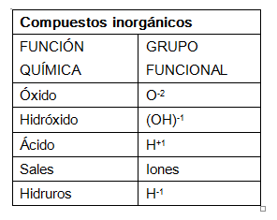 | Realizar ilustracíon igual a la imagen guía.
IMG07 | ver descripción y observaciones | Recurso F6 | Ilustración | Contenido | CN_10_11_REC180_IMG07n.jpg | 320 x 480 px | CN_10_11_REC180_IMG07a.jpg | 800 x 458 px |  | realizar ilustracíon igual a la imagen guía.
IMG08 | ver descripción y observaciones | Recurso F6 | Ilustración | Contenido | CN_10_11_REC180_IMG08n.jpg | 320 x 480 px | CN_10_11_REC180_IMG08a.jpg | 800 x 458 px |  | Realizar ilustracíon igual a la imagen guía.
IMG09 | ver descripción y observaciones | Recurso F6 | Ilustración | Contenido | CN_10_11_REC180_IMG09n.jpg | 320 x 480 px | CN_10_11_REC180_IMG09a.jpg | 800 x 458 px |  | realizar ilustracíon igual a la imagen guía.
IMG10 | ver descripción y observaciones | Recurso F6 | Ilustración | Contenido | CN_10_11_REC180_IMG10n.jpg | 320 x 480 px | CN_10_11_REC180_IMG10a.jpg | 800 x 458 px | 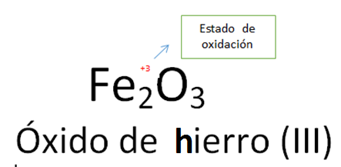 | Realizar ilustracíon igual a la imagen guía.
IMG11 | ver descripción y observaciones | Recurso F6 | Ilustración | Contenido | CN_10_11_REC180_IMG11n.jpg | 320 x 480 px | CN_10_11_REC180_IMG11a.jpg | 800 x 458 px | 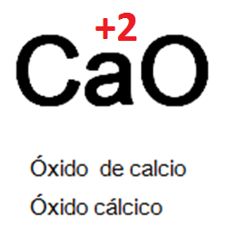 | Realizar ilustracíon igual a la imagen guía.
IMG12 | ver descripción y observaciones | Recurso F6 | Ilustración | Contenido | CN_10_11_REC180_IMG12n.jpg | 320 x 480 px | CN_10_11_REC180_IMG12a.jpg | 800 x 458 px |  | Realizar ilustracíon igual a la imagen guía.
IMG13 | ver descripción y observaciones | Recurso F6 | Ilustración | Contenido | CN_10_11_REC180_IMG13n.jpg | 320 x 480 px | CN_10_11_REC180_IMG13a.jpg | 800 x 458 px |  | Realizar ilustracíon igual a la imagen guía.
IMG14 | ver descripción y observaciones | Recurso F6 | Ilustración | Contenido | CN_10_11_REC180_IMG14n.jpg | 320 x 480 px | CN_10_11_REC180_IMG14a.jpg | 800 x 458 px | 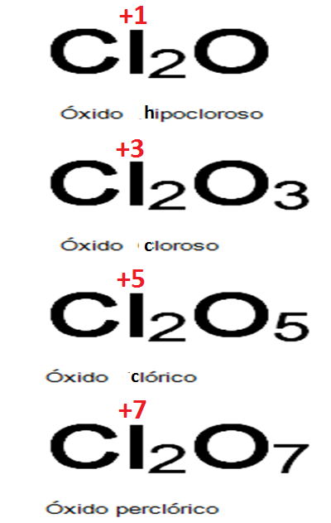 | Realizar ilustracíon igual a la imagen guía.
IMG15 | ver descripción y observaciones | Recurso F6 | Ilustración | Contenido | CN_10_11_REC180_IMG15n.jpg | 320 x 480 px | CN_10_11_REC180_IMG15a.jpg | 800 x 458 px |  | Realizar ilustracíon igual a la imagen guía.
IMG16 | ver descripción y observaciones | Recurso F6 | Ilustración | Contenido | CN_10_11_REC180_IMG16n.jpg | 320 x 480 px | CN_10_11_REC180_IMG16a.jpg | 800 x 458 px |  | Realizar ilustracíon igual a la imagen guía.
IMG17 | ver descripción y observaciones | Recurso F6 | Ilustración | Contenido | CN_10_11_REC180_IMG17n.jpg | 320 x 480 px | CN_10_11_REC180_IMG17a.jpg | 800 x 458 px |  | Realizar ilustracíon igual a la imagen guía.
IMG18 | ver descripción y observaciones | Recurso F6 | Ilustración | Contenido | CN_10_11_REC180_IMG18n.jpg | 320 x 480 px | CN_10_11_REC180_IMG18a.jpg | 800 x 458 px | 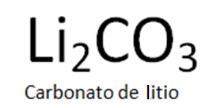 | Realizar ilustracíon igual a la imagen guía.
IMG19 | ver descripción y observaciones | Recurso F6 | Ilustración | Contenido | CN_10_11_REC180_IMG19n.jpg | 320 x 480 px | CN_10_11_REC180_IMG19a.jpg | 800 x 458 px | 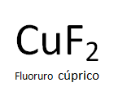 | Realizar ilustracíon igual a la imagen guía.
IMG20 | ver descripción y observaciones | Recurso F6 | Ilustración | Contenido | CN_10_11_REC180_IMG20n.jpg | 320 x 480 px | CN_10_11_REC180_IMG20a.jpg | 800 x 458 px | 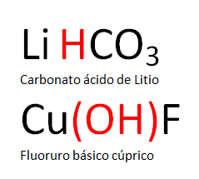 | Realizar ilustracíon igual a la imagen guía.
IMG21 | ver descripción y observaciones | Recurso F6 | Ilustración | Contenido | CN_10_11_REC180_IMG21n.jpg | 320 x 480 px | CN_10_11_REC180_IMG21a.jpg | 800 x 458 px | 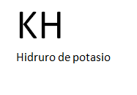 | Realizar ilustracíon igual a la imagen guía.
IMG22 | ver descripción y observaciones | Recurso F6 | Ilustración |  | #N/A | #N/A | #N/A | #N/A |  | Realizar ilustracíon igual a la imagen guía. Es para ficha de estudiante

